附-问卷
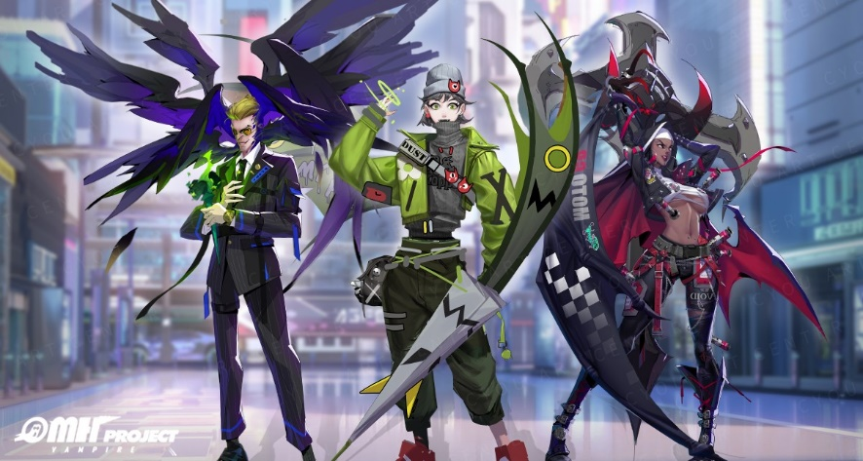
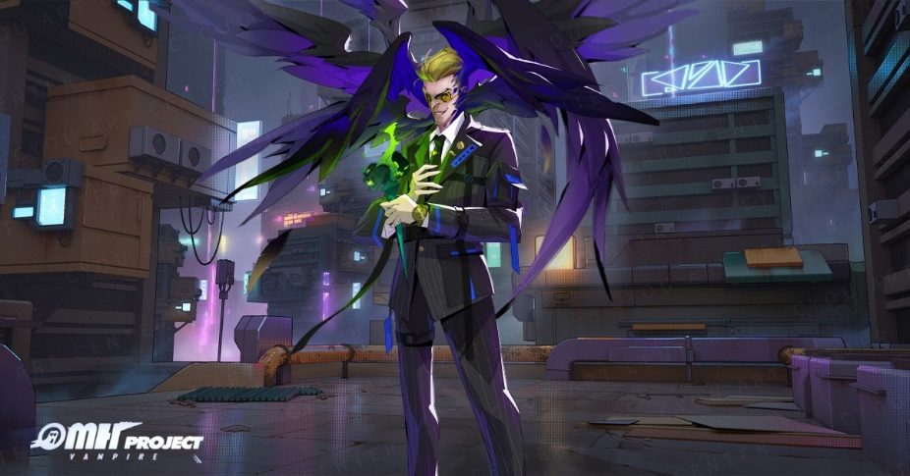
1 | Q1. 请问您是否为【吸血鬼】项目相关人员
 | 本题选项：
 | 1. 是
 | 2. 否
4 | Q4. 根据以上内容介绍，请问本手游上线后，您下载并体验本游戏的意愿是？
 | 本题选项：
 | 1. 会下载
 | 2. 不确定
 | 3. 不会下载
5 | Q5. 请问您选择下载游戏的原因是什么？___ 【开放题】
 | 本题选项：
 | 1. 填空1
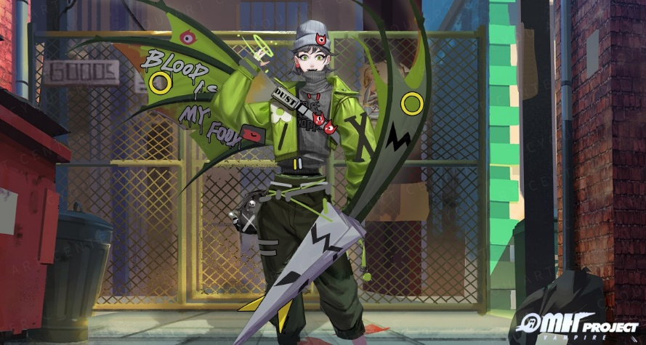
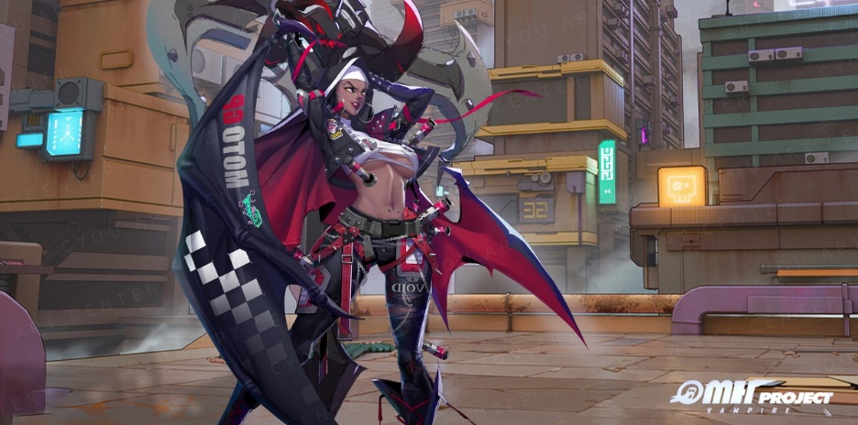
6 | Q6. 请您勾选下载游戏的原因【包含您上题中填写的原因：[Q5开放题]】【多选，最多三项】
 | 本题选项：
 | 1. 各方面都很吸引人
 | 2. 游戏本身不吸引我，只是新游戏会下载尝试
 | 3. 上一题已解释清楚
 | 4. 喜欢这类现代都市的吸血鬼题材
 | 5. 喜欢这类带有时尚元素的画面
 | 6. 昼夜交替下的丰富游戏体验模式
 | 7. 局外沉浸养成 多样选择的伙伴系统
 | 8. 策略多变，局内灵活的随机手牌战斗机制
7 | Q7. 请问您选择不下载/不确定的原因是什么？___ 【开放题】
 | 本题选项：
 | 1. 填空1
8 | Q8. 请您勾选不下载/不确定的原因【包含您上题中填写的原因：[Q7开放题]】【多选，最多三项】
 | 本题选项：
 | 1. 想了解产品其它信息再决定
 | 2. 整体都没有吸引人之处
 | 3. 上一题已解释清楚
 | 4. 对吸血鬼题材不感兴趣
 | 5. 不喜欢美术风格
 | 6. 世界观与美术风格不符合
 | 7. 想象不到吸血鬼在现代都市背景下的剧情
 | 8. 不能接受昼夜交替的多变游戏模式
9 | Q10. 请问您的姓名是？___
 | 本题选项：
 | 1. 填空1

